李海涛
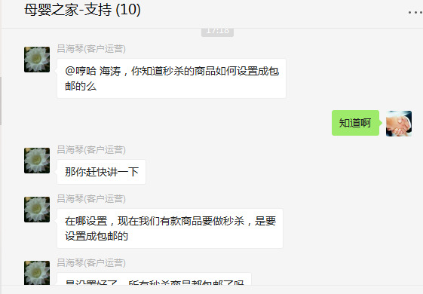
时间 | 问题 | 提出人 | 责任人/分配人 | 问题分类 | 解决状态 | 备注
2018-01-02 | 1、紧急新增特卖管理账户 | 黄伟 | 李海涛 | 需求 | 已处理
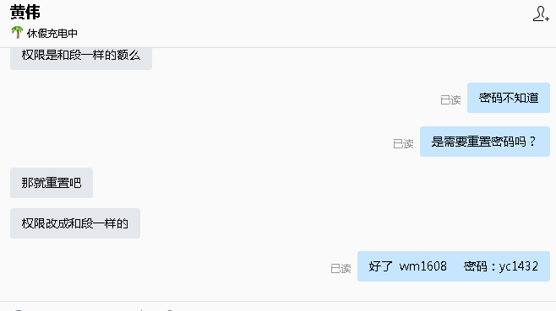
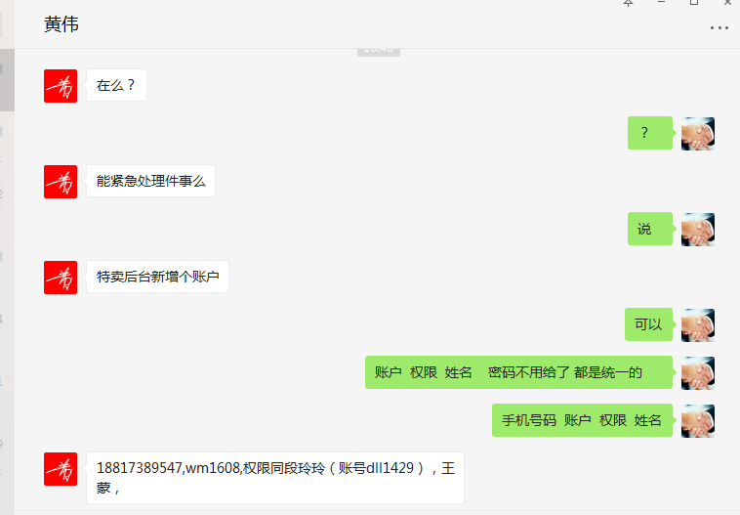

 | 2、生成对账单的系统，澳洲直邮的有几个商品id因为没有及时导入设置成本价，到账系统刷新不出来 | 吕海琴 | 李海涛 | 需求 | 已处理
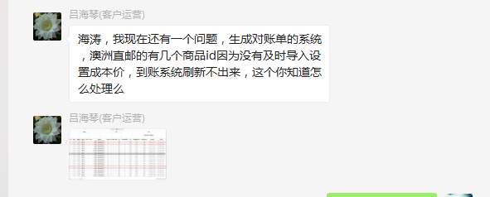

 | 3、帮我拉一份数据，SKUID SKU名称 SKU状态 补货类型 采购状态 销售状态。只要这几样就行，拉商城自营的。 | 刘丹 | 李海涛 | 需求 | 已处理
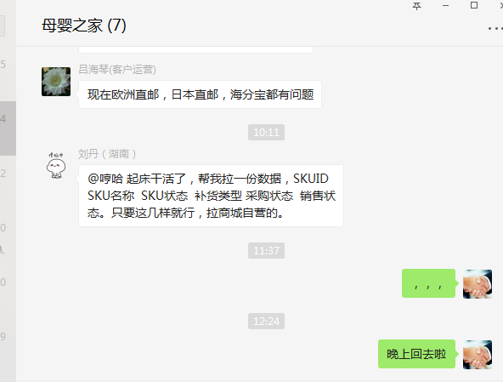

2018-01-03 | 1、京东商品新增商品池，需要从JD拉取明细，并导出给运营 | 朱伟 | 李海涛 | 需求 | 已处理
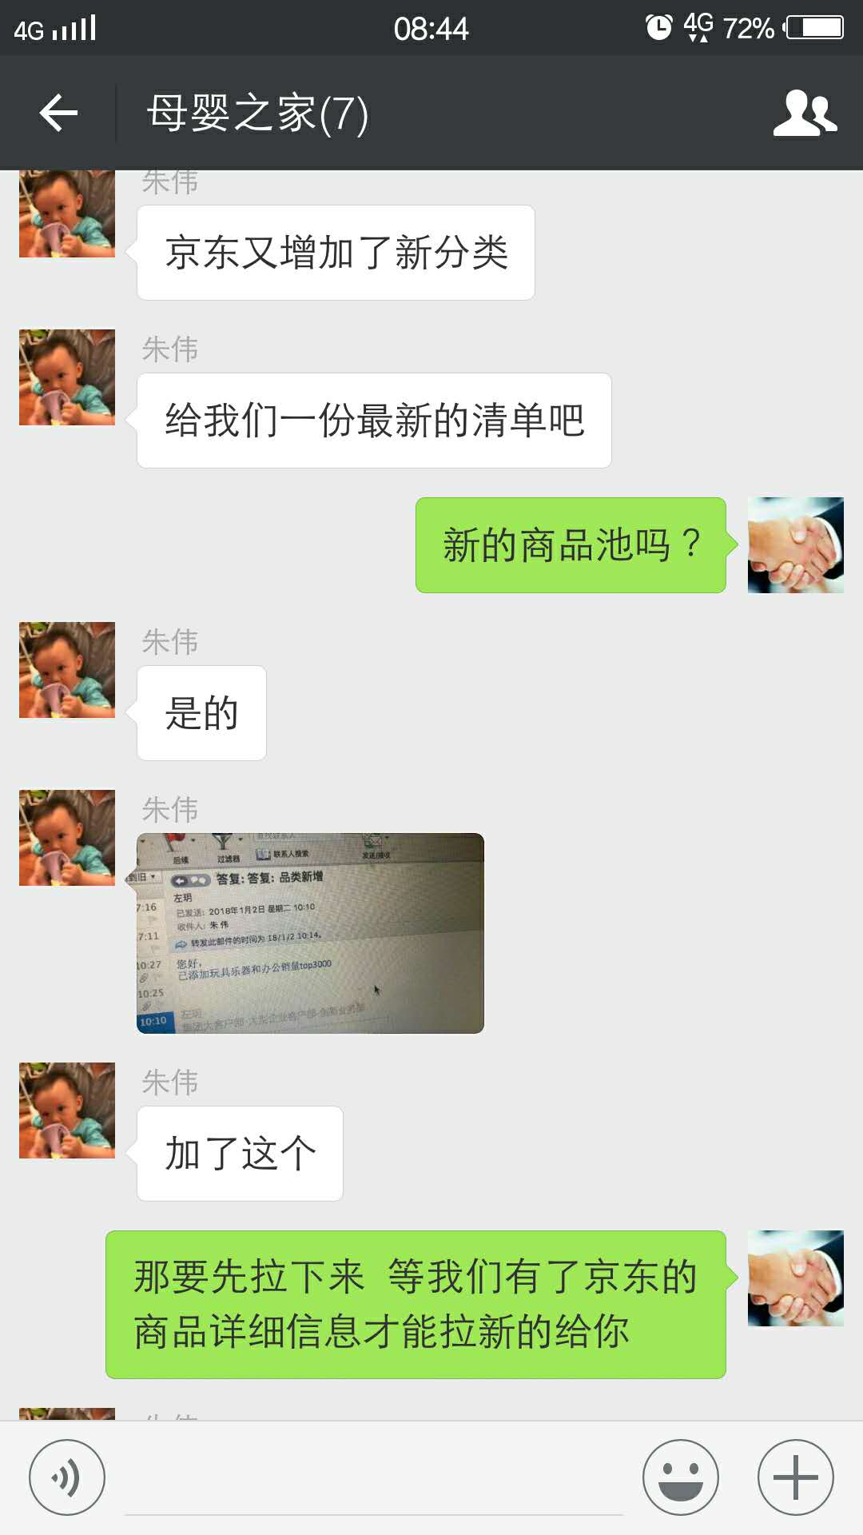
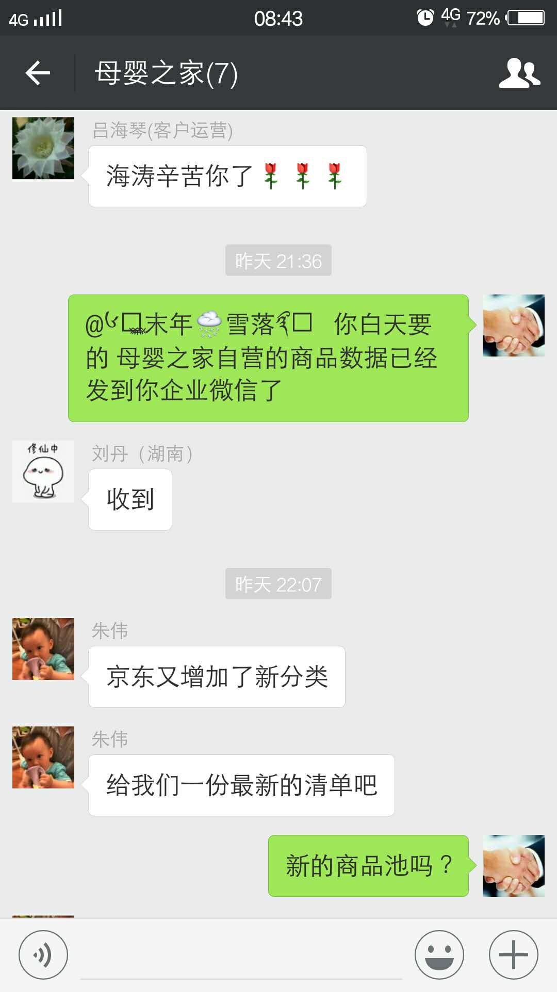

 | 2、612021这个分时段成本帮我审核一下 | 刘贺蓉 | 李海涛 | 需求 | 已处理
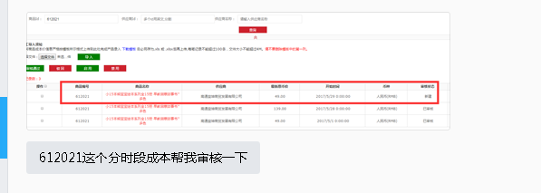

 | 3、友盟证书过期 | 张雪顺 | 李海涛 | 需求 | 已解决
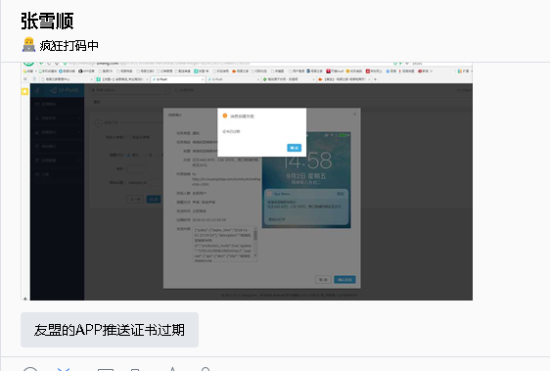

 | 4、新增特卖账号 | 黄伟 | 李海涛 | 需求 | 已处理
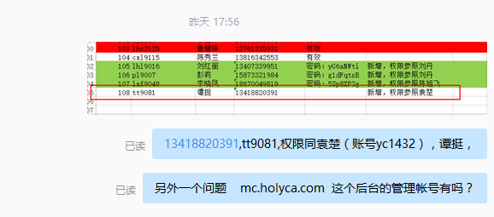

2018-01-04 | 1、刘贺蓉 刘丹忘记导入商品 627548 成本，手动审核 | 刘丹 | 李海涛 | 需求 | 已处理

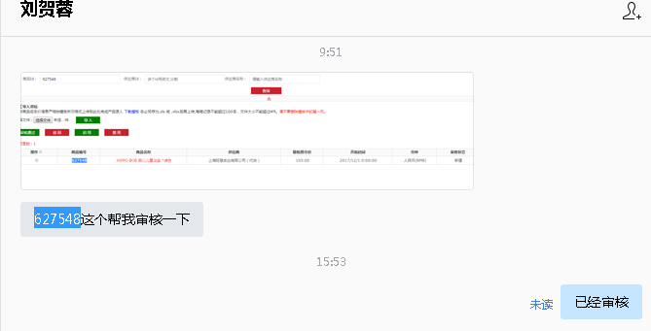

 | 2、4791186此顾客是否符合领取浴盆规则，这边查看到是符合的。购物车中没有浴盆 | 刘丹 | 李海涛 | 咨询 | 已处理 | 设置 2017-12-31 23:59:59.000 活动结束，调整为 2020-12-31 23:59:59.000
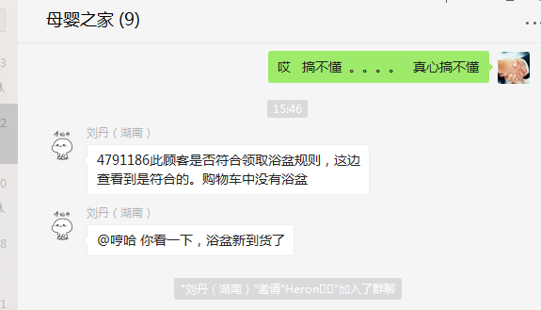

2018-01-08 | 1、安卓vivo x9填写收货地址黑屏，卸载重装无用 | 刘丹 | 李海涛 | BUG | 无法解决 | 需要APP发布版本解决兼容性问题
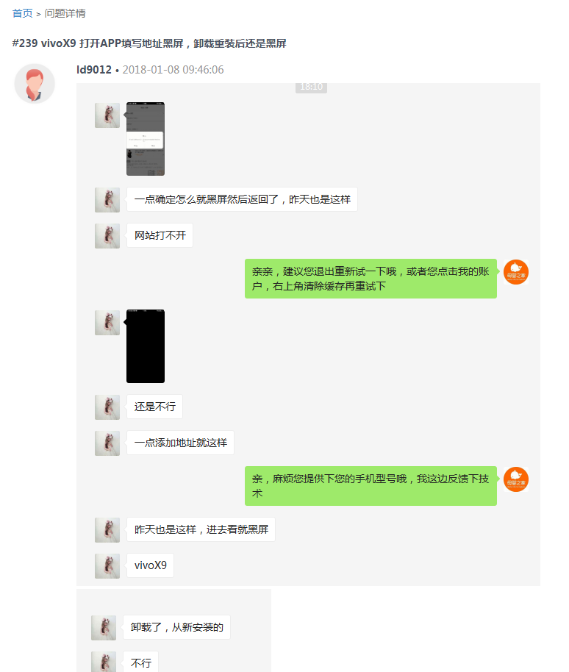
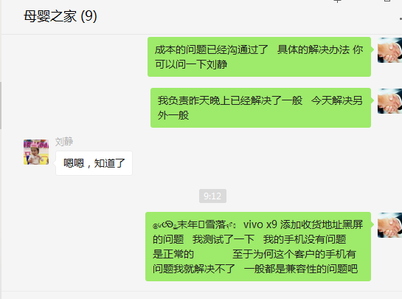

 | 2、代理申请，要添加信息 | 刘丹 | 李海涛 | 需求 | 已解决

2018-01-09 | 1、成本问题解决方案：第一，统一商品同步成本的时候，根据汇率换算成RMB，然后修复已经同步过的商品的成本为RMB；第二：刘静与刘志明沟通，让刘志明修复有问题订单的成本，保证报表数据的准确 | 刘静 | 李海涛/王奎 | 需求 | 已解决
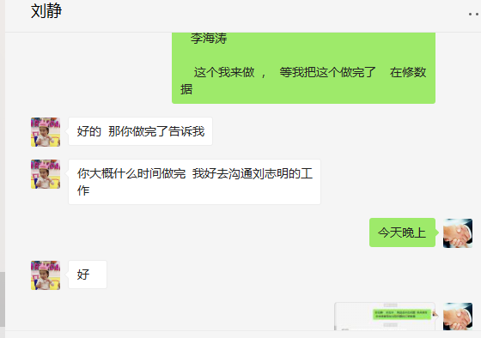

 | 2、日本直邮我们要设定198元起售，发了邮件和需求 | 朱伟 | 李海涛 | 新需求 | 不做了
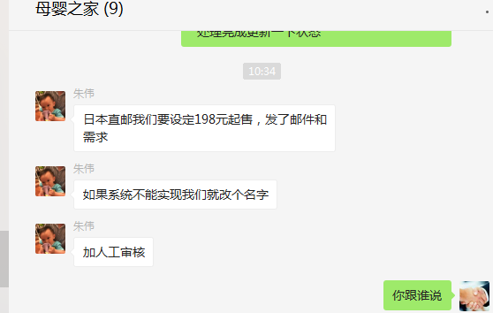

 | 3、APP 轮播图右下角出现白色的框，原是显示“广告”二字的，现在需要取消这个 | 朱伟 | 李海涛 | 需求 | 已解决 | 删除图片服务器上面的图片，APP自动处理不展示
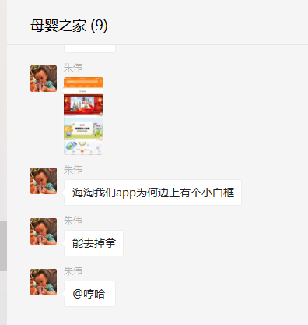

2018-01-10 | 1、4778869 这个会员 待收货没有订单 但是上面有一个 1 的数字提示 | 李海涛 | 王奎 | BUG
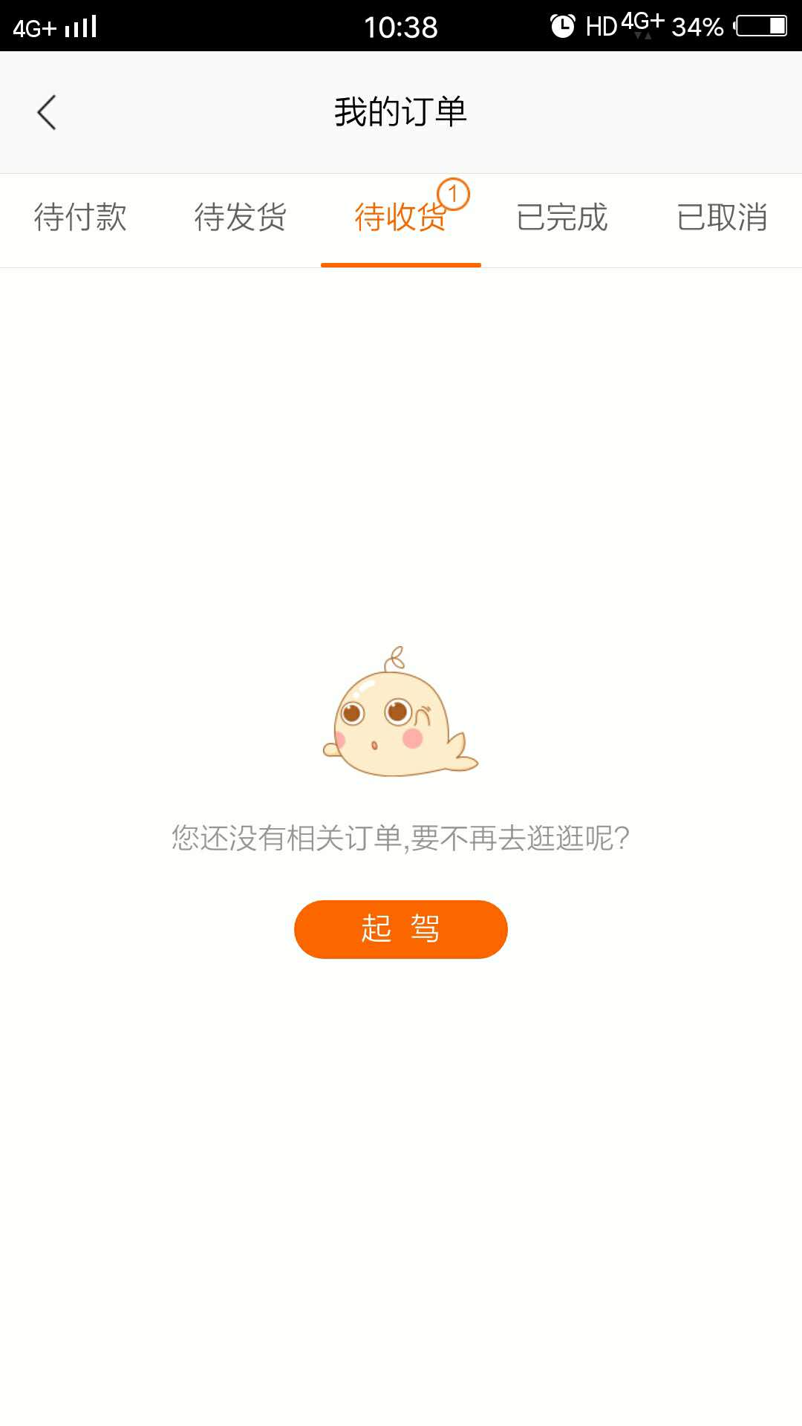

 | 2、一件代发的商品为什么有运费 11961517 11963122 11964255 11968205 | 刘丹 | 李海涛 | 资讯 | 不需要处理 | 反馈的订单都是PC的订单，PC是单独计算运费的
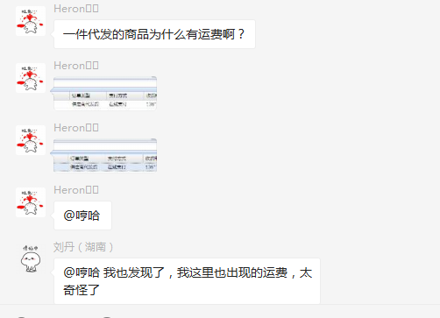
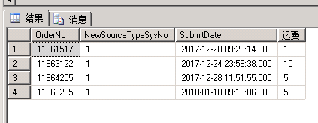

 | 3、中外运提供的我们推送的订单信息，里面有毛重、净重、第一单位，那这些数据是那来的？我们要做的就是把第一数量改成和商品净重一样就好了 | 吕海琴 | 李海涛/王奎 | 新需求 | 已解决
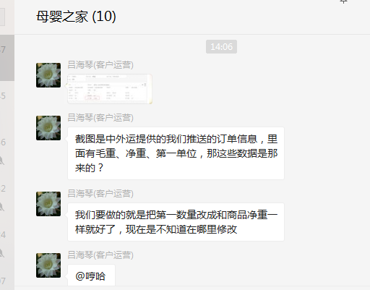

 | 2018年1月13日12:30至19:30去母婴之家公司解决： 1、友盟证书问题 2、海淘商品新增参数问题 3、商品成本汇率换算问题 4、修复统一商品已经通过的错误成本（修复以前的有个BUG导致成本不能同步） |  | 李海涛

2018-01-15 | 1、会员等级包邮功能，反馈会员 4683336 ，订单 11970439 取消订单未返回包邮次数 | 朱伟 | 李海涛 | BUG | 已解决 | 当前这笔订单为收到取消订单的记录，已通知王奎查询

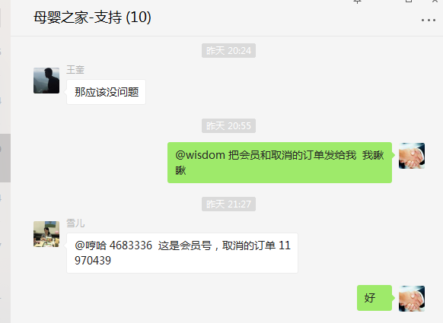

 | 2、 ups 系统操作没用，你看一下什么情况。初始化什么的的都没法用 | 刘丹/吕海琴 | 李海涛 | 咨询 | 已解决
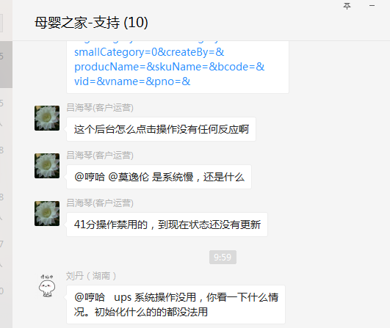

2018-01-16 | 1、11968326 此单由于导单错误，请帮我修改订单总金额。总金额为：416元。谢谢！ | njq9052 | 李海涛 | 需求 | 已解决

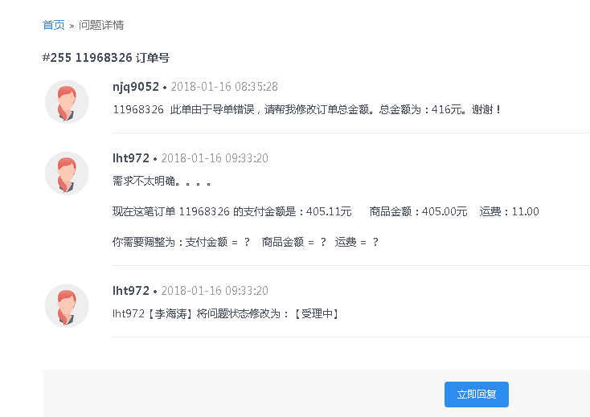

 | 2、代发后台的这个物流公司选择，能添加一个“中国邮政”吗？麻不麻烦？ | 刘贺蓉/刘丹 | 李海涛 | 需求 | 已解决

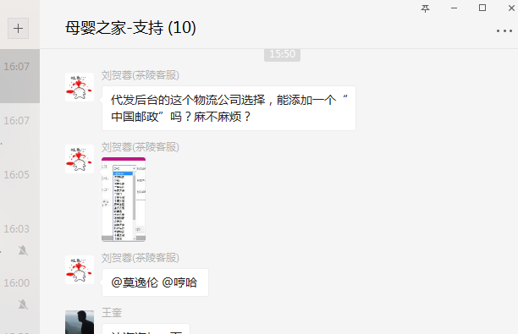

 | 3、关于极限词技术评估，出方案 | 朱伟 | 李海涛 | 新需求 | 已处理 | 方案和所需时间已经邮寄回复，等待确认是否开发
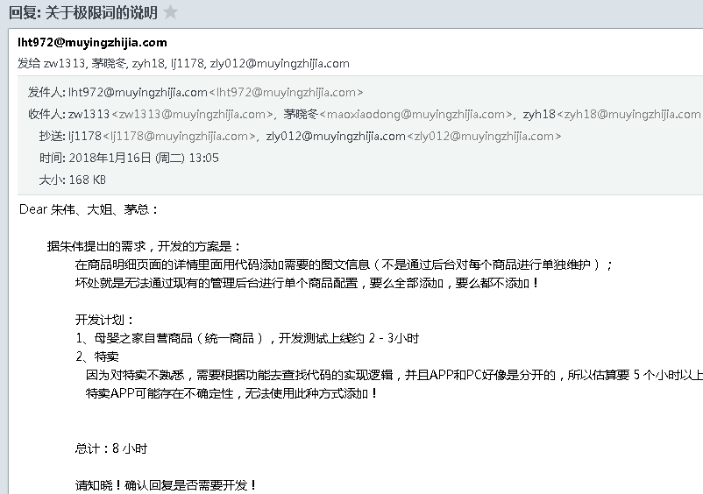

 | 4、我们将与1月22日之前发起纸尿裤囤货节活动 计划对以下用户群发送消息或电话跟进 一、近3个月没有购买过纸尿裤，3个月前有购买过纸尿裤，近1年有购买记录。 二、近3个月有购买过孕妇品类(妈妈专区、孕妇装)的商品或1段奶粉的（但是没有买过纸尿裤的）。 三、从来没有买过纸尿裤，1年内有购物记录的。 四、近3个月买过nb/s纸尿裤的。 五、近3个月有购买过纸尿裤的（nb/s除外） 字段：用户名，姓名，电话，地址（需省，市，区 3个字段无需详细） | 朱伟 | 李海涛 | 需求 | 已处理 | 大姐通过邮件回复拉取数据，已将拉取结果数据邮件发送给朱伟

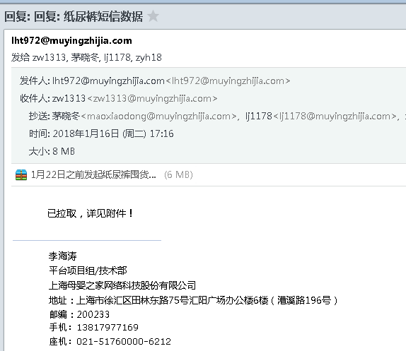

 | 5、秒杀的商品如何设置成包邮 | 张雪顺/吕海琴 | 李海涛 | 咨询 | 已处理

